组装传感器模块
PT9L操作作业指导书（标准）
编号：WI-PT9L-DY01
Type | Page | Progress Name | Ver.No | Date | Prepared | Checked | Approved
部件名称 | 页码 | 工序名称 | 版本 | 生效期 | 准备 | 审核 | 批准
主机 | 1/2 | 组装传感器 | 1.0 | 2024.06.20

物料名称及编码 | 工序 描述 | 图象 |  | 操作 | 设备工具名称 | 人员装备要求 | 要求
传感器 (物料信息见制造令BOM） | 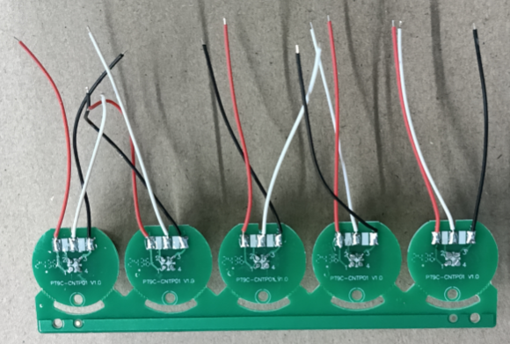 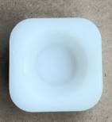 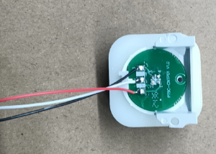 传感器装支架 |  |  | 如图所示将传感器掰成单个 |  | 佩戴手指套静电环 | 要求： 外观无缺损、脏污等不良 风险：性能不良

支架 (物料信息见制造令BOM） |  | 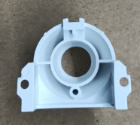 |  |  |  |  | 要求： 外观无缺损、脏污等不良 风险：性能不良

传感器装支架 |  | 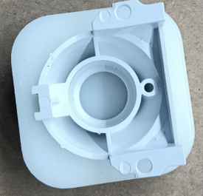 |  | 如图所示将支架和传感器放在工装上组合 |  |  | 要求：安装到位 风险：性能不良不良

图一

图二

组装传感器模块 (2)
PT9L操作作业指导书（标准）
编号：WI-PT9L-DY01
Type | Page | Progress Name | Ver.No | Date | Prepared | Checked | Approved
部件名称 | 页码 | 工序名称 | 版本 | 生效期 | 准备 | 审核 | 批准
主机 | 2/2 | 组装传感器 | 1.0 | 2024.06.20

物料名称及编码 | 工序 描述 | 图象 |  | 操作 | 设备工具名称 | 人员装备要求 | 要求
传感器 和支架组合后 | 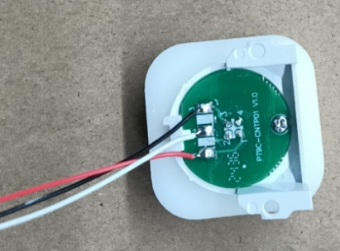 传感器装支架 |  |  |  |  | 佩戴手指套静电环 | 要求： 外观无缺损、脏污等不良 风险：性能不良

自攻螺钉 (物料信息见制造令BOM） |  |  |  | 螺钉规格： ST2.0×5.0-F-H 电动螺丝刀扭力标准：1.6kgf.cm±0.2 |  |  | 要求： 外观无缺损、脏污等不良 风险：性能不良

传感器装支架 |  | 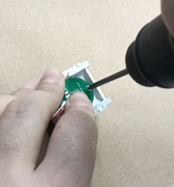 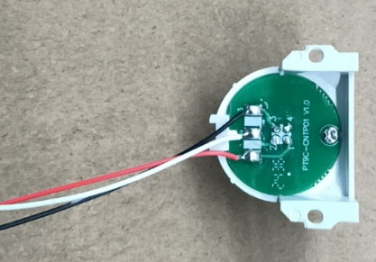 |  | 如图所示左手按着传感器，右手打螺钉，螺丝需紧固传感器支架 |  |  | 要求：安装到位 风险：性能不良不良

PCB焊接
PT9L操作作业指导书（标准）
编号：WI-PT9L-DY02
Type | Page | Progress Name | Ver.No | Date | Prepared | Checked | Approved
部件名称 | 页码 | 工序名称 | 版本 | 生效期 | 准备 | 审核 | 批准
主机 | 1/1 | PCB焊接 | 1.0 | 2024.06.20

物料名称及编码 | 工序 描述 | 图象 |  | 操作 | 设备工具名称 | 人员装备要求 | 要求
传感器模块和支架 组装 (物料信息见制造令BOM） |  | 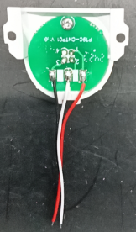 |  | 将传感器头的一面朝下装在 支架下盖凹槽内 |  | 佩戴手指套静电环 | 要求： 1.传感器头的一面朝下装入. 2.检查部件是否有脏污、划伤、变形、批锋等 风险：性能不良

PCB (物料信息见制造令BOM） |  |  |  |  |  |  | 要求：1.PCB组件缺一不可。2.PCB不能有损坏、脏污、变形等 风险：性能不良

数字1-2-3对应探头三根线
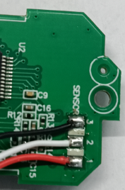 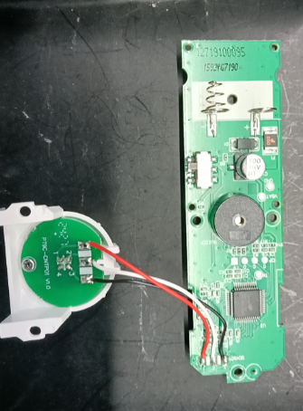 |  |  |  | 1、如图一所示：将前工序探头焊接在PCB主板上，三根线手工焊接，线焊接牢固，焊点饱满，焊接时间不超过3秒 2、下排摆放不可堆叠，连接线不可缠绕
数字3焊接黑线
数字2焊接白线
 |  |  |  |  |  |  | 要求：1：线焊接牢固，焊点饱满，焊接时间不超过3秒 风险：性能不良
数字1焊接红线

按键组装
PT9L操作作业指导书（标准）
编号：WI-PT9L-DY03
Type | Page | Progress Name | Ver.No | Date | Prepared | Checked | Approved
部件名称 | 页码 | 工序名称 | 版本 | 生效期 | 准备 | 审核 | 批准
主机 | 1/2 | 按键组装 | 1.0 | 2024.06.20

物料名称及编码 | 工序 描述 | 图象 |  | 操作 | 设备工具名称 | 人员装备要求 | 要求
按键 (物料信息见制造令BOM） | 安装缓冲垫 | 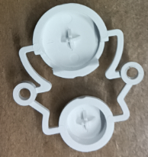 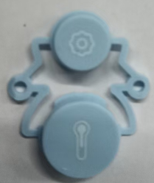 |  |  |  | 佩戴手指套静电环 | 要求： 外观无缺损、脏污等不良 风险：性能不良

缓冲垫 (物料信息见制造令BOM） |  | 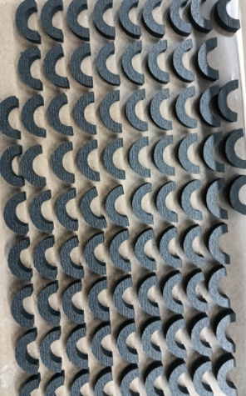 |  |  |  |  | 要求： 外观无缺损、脏污等不良 风险：性能不良

安装缓冲垫 |  | 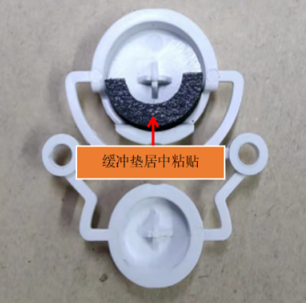 |  | 拿取缓冲垫，带有双面胶一侧粘贴在按键内，缓冲垫居中安装 |  |  | 要求：安装到位 风险：性能不良不良

按键组装(2)
PT9L操作作业指导书（标准）
编号：WI-PT9L-DY03
Type | Page | Progress Name | Ver.No | Date | Prepared | Checked | Approved
部件名称 | 页码 | 工序名称 | 版本 | 生效期 | 准备 | 审核 | 批准
主机 | 2/2 | 按键组装 | 1.0 | 2024.06.20

物料名称及编码 | 工序 描述 | 图象 |  | 操作 | 设备工具名称 | 人员装备要求 | 要求
上盖 (物料信息见制造令BOM） | 安装按键 |  |  |  |  | 佩戴手指套静电环 | 要求： 1、外观无缺损、脏污、变形、划伤等不良现象； 风险：性能不良

贴好缓冲垫的按键 |  | 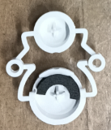 |  |  |  |  | 要求： 1、缓冲垫安装到位。2、外观无缺损、脏污、变形、划伤等不良现象； 风险：性能不良

上壳安装按键 |  | 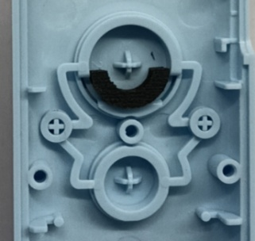 |  | 将粘贴缓冲垫后的按键安装在前壳上，并按压图示位置至根部 |  |  | 要求： 1、按键安装到位。2、外观无缺损、脏污、变形、划伤等不良现象； 风险：性能不良

对准孔位后放入按键，按压
箭头指向处

前壳组装显示屏
PT9L操作作业指导书（标准）
编号：WI-PT9L-DY04
Type | Page | Progress Name | Ver.No | Date | Prepared | Checked | Approved
部件名称 | 页码 | 工序名称 | 版本 | 生效期 | 准备 | 审核 | 批准
主机 | 1/3 | 前壳组装显示屏 | 1.0 | 2024.06.20

物料名称及编码 | 工序 描述 | 图象 |  | 操作 | 设备工具名称 | 人员装备要求 | 要求
液晶 (物料信息见制造令BOM） | 安装液晶 |   |  | 如图将液晶的保护膜撕下，手指不能触碰液晶屏 |  | 佩戴手指套静电环 | 要求： 外观无缺损、脏污、划伤等不良 风险：性能不良
装好按键的上壳 |  |  |  |  |  |  | 要求： 外观无缺损、脏污、划伤等不良 风险：性能不良

安装液晶 |  | 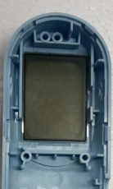 |  | 如图所示撕下保护膜后，确认液晶良好进行安装，方向不可错、不可有杂质、脏污。 |  |  | 要求： 液晶安装方向不可错，不可有杂质、脏污液晶、保护膜需撕下 风险：性能不良

前壳组装显示屏2
PT9L操作作业指导书（标准）
编号：WI-PT9L-DY04
Type | Page | Progress Name | Ver.No | Date | Prepared | Checked | Approved
部件名称 | 页码 | 工序名称 | 版本 | 生效期 | 准备 | 审核 | 批准
主机 | 2/3 | 前壳组装显示屏 | 1.0 | 2024.06.20

物料名称及编码 | 工序 描述 | 图象 |  | 操作 | 设备工具名称 | 人员装备要求 | 要求
背光 (物料信息见制造令BOM） | 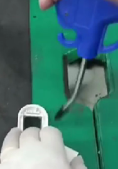 安装背光 |   |  |  |  | 佩戴白色手套 静电环 | 要求： 外观无缺损、脏污、连焊、漏焊等不良 风险：性能不良

背光揭膜 |  |  |  | 如图将背光的保护膜撕下，手指不能触碰背光屏 |  |  | 要求： 1、外观无缺损、脏污等不良； 2、黄胶包装标识明确（名称、开封后有效期、确认人、复核人）。

确认液晶表面无脏污异物后，撕下背光保护膜安装背光
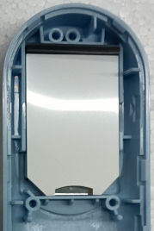 安装背光 |  | 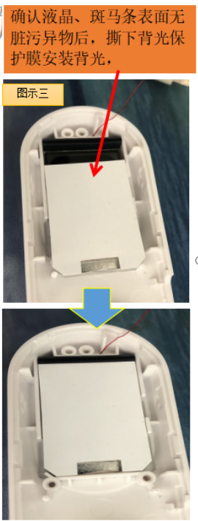 |  | 如图示：用气枪将液晶上的异物吹干净后，再揭背光保护膜进行安装，安装方向不可错。 |  |  | 要求： 背光安装方向不可错，不可有杂质、脏污，背光保护膜需撕下 风险：性能不良

前壳组装显示屏3
PT9L操作作业指导书（标准）
编号：WI-PT9L-DY04
Type | Page | Progress Name | Ver.No | Date | Prepared | Checked | Approved
部件名称 | 页码 | 工序名称 | 版本 | 生效期 | 准备 | 审核 | 批准
主机 | 3/3 | 前壳组装显示屏 | 1.0 | 2024.06.20
物料名称及编码 | 工序 描述 | 图象 |  | 操作 | 设备工具名称 | 人员装备要求 | 要求
斑马条 (物料信息见制造令BOM） | 安装斑马条 |  |  |  |  | 佩戴静电手腕带 | 要求： 外观无破损、脏污等 不良风险：性能不良

确认白色区域无脏污后安装斑马条，（酒精擦拭干燥后安装或气枪吹）
安装好的背光 |  |  |  |  |  |  | 要求： 外观无破损、脏污等 不良风险：性能不良
安装斑马条 |  | 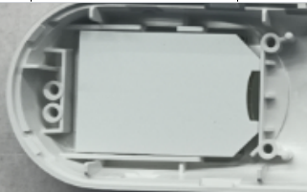 |  | 如图示：将斑马条安装到指定位置安装到位，不可翘起都风险。 |  |  | 要求： 斑马条安装到位，不可有杂质、脏污、翘起等 风险：性能不良

安装PCB
PT9L操作作业指导书（标准）
编号：WI-PT9L-DY05
Type | Page | Progress Name | Ver.No | Date | Prepared | Checked | Approved
部件名称 | 页码 | 工序名称 | 版本 | 生效期 | 准备 | 审核 | 批准
主机 | 1/1 | 安装PCB | 1.0 | 2024.06.20
物料名称及编码 | 工序 描述 | 图象 |  | 操作 | 设备工具名称 | 人员装备要求 | 要求
完整的PCB板 |  | 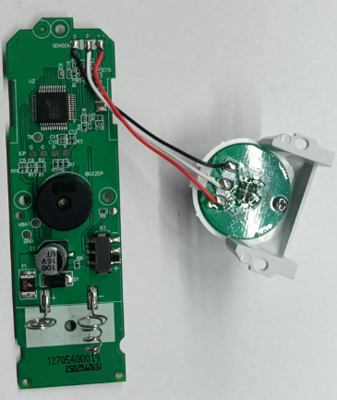 |  |  |  | 佩戴静电手腕带 | 要求： 外观无破损、脏污等 不良风险：性能不良

装好的显示屏 |  |  |  |  |  |  | 要求： 外观无缺件、无破损、脏污等 不良风险：性能不良
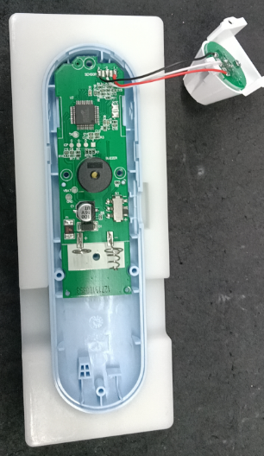 安装PCB板 |  | 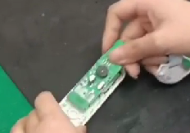 |  | 如图所示：左手拿不缺件的上壳，右手拿PCB板，先对下面的两个孔，然后对上面的两个孔，按压到底。 |  |  | 要求： PCB板安装到位，不可有杂质、脏污、翘起等 风险：性能不良

打螺钉
受控表号：KQR-7.5.1-03-37/A0
PT9L操作作业指导书（标准）
编号：WI-PT9L-DY06
Type | Page | Progress Name | Ver.No | Date | Prepared | Checked | Approved
部件名称 | 页码 | 工序名称 | 版本 | 生效期 | 准备 | 审核 | 批准
主机 | 1/1 | 打螺钉 | 1.0 | 2024.06.20

物料名称 | 工序 描述 | 图象 |  | 操作 | 设备工具名称 | 人员装备要求 | 要求
自攻螺钉 (物料信息见制造令BOM） |  |  |  |  | 打螺钉工装 电动螺丝刀、批头 静电环 | 佩戴白手套、静电手腕带 | 要求：外观无缺损、脏污等不良 风险：性能不良

扣到位的PCB板 |  |  |  |  |  |  | 要求：外观无缺损、脏污等不良 风险：性能不良

把上壳放到工装上按顺序打螺钉，螺钉打到位不能歪斜
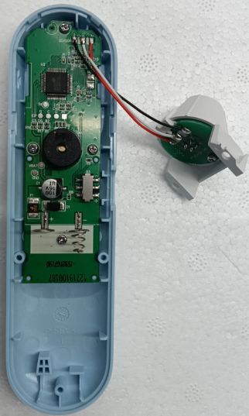 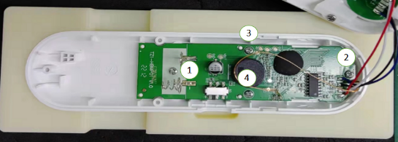 打螺钉 |  |  |  | 螺钉规格： ST2.0×5.0-F-H 电动螺丝刀扭力标准：1.6kgf.cm±0.2 1：各零部件需安装到位 2：装配时PCB无损伤 3：螺丝需紧固PCB 4.：检验按键是否灵敏 |  |  | 要求：外观螺钉是否打到位、无缺损、脏污等不良 风险：性能不良

装双联簧
受控表号：KQR-7.5.1-03-37/A0
PT9L操作作业指导书（标准）
编号：WI-PT9L-DY07
Type | Page | Progress Name | Ver.No | Date | Prepared | Checked | Approved
部件名称 | 页码 | 工序名称 | 版本 | 生效期 | 准备 | 审核 | 批准
主机 | 1/1 | 装双联簧 | 1.0 | 2024.06.20

物料名称 | 工序 描述 | 图象 |  | 操作 | 设备工具名称 | 人员装备要求 | 要求
双联弹簧 (物料信息见制造令BOM） |  |  |  |  |  | 佩戴白手套、防静电手腕带 | 要求：外观无缺损、脏污等不良 风险： 性能不良

下盖 (物料信息见制造令BOM） |  |  |  |  |  |  | 要求：外观无缺损、脏污等不良 风险： 外观不良

 | 装双 联簧 | 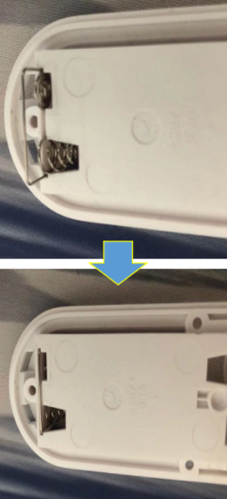 |  | 右手拿取1pcs双联弹簧，将弹簧对准下盖电池仓一端 的缺口装入，并装入到位，防止联簧脱落 |  |  | 要求：双 联簧安装到位 风险： 性能不良

下盖装传感器模块
受控表号：KQR-7.5.1-03-37/A0
PT9L操作作业指导书（标准）
编号：WI-PT9L-DY08
Type | Page | Progress Name | Ver.No | Date | Prepared | Checked | Approved
部件名称 | 页码 | 工序名称 | 版本 | 生效期 | 准备 | 审核 | 批准
主机 | 1/1 | 下盖装传感器模块 | 1.0 | 2024.06.20

物料名称 | 工序 描述 | 图象 |  | 操作 | 设备工具名称 | 人员装备要求 | 要求
装好双连簧的下壳 |  |  |  |  | 打螺钉工装 电动螺丝刀、批头、气枪 静电环 | 佩戴白手套、静电手腕带 | 要求：外观无缺损、脏污等不良 风险：外观不良

打好螺钉的上壳 |  | 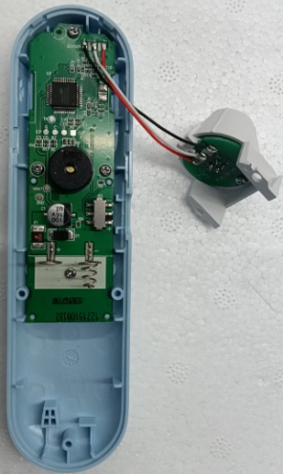 |  |  |  |  | 要求：外观无缺损、脏污等不良 风险：性能不良

自攻螺钉 (物料信息见制造令BOM）
下盖装传感器模块 |  | 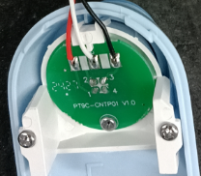 |  | 先用气枪给下壳除尘，然后拿取探头安装在后壳上，二颗螺钉依数字顺序固定探头，螺钉规格： ST2.0×5.0-F-H 电动螺丝刀扭力标准：1.6kgf.cm±0.2 |  |  | 要求：组装到位、外观无缺损、脏污等不良 风险：性能不良

将下壳固定在工装上，使传感器模块放到最底端，不得歪斜，最后用两颗螺钉固定

按装档位键
受控表号：KQR-7.5.1-03-37/A0
PT9L操作作业指导书（标准）
编号：WI-PT9L-DY09
Type | Page | Progress Name | Ver.No | Date | Prepared | Checked | Approved
部件名称 | 页码 | 工序名称 | 版本 | 生效期 | 准备 | 审核 | 批准
主机 | 1/1 | 安装档位键 | 1.0 | 2024.06.20

物料名称 | 工序 描述 | 图象 |  | 操作 | 设备工具名称 | 人员装备要求 | 要求
档位键 (物料信息见制造令BOM） |  |  |  |  |  | 佩戴白手套、静电手腕带 | 要求：外观无缺损、脏污等不良 风险：外观不良

完整的上下壳 |  |  |  |  |  |  | 要求：外观无缺损、脏污等不良 风险：外观不良

安装档位键 | 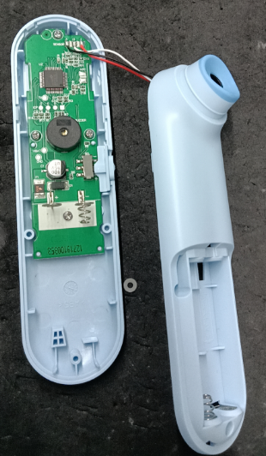 |  |  | 拿取档位键安装在图示位置 |  |  | 要求：外观无缺损、脏污等不良 风险：性能不良

 |  |  |  |  |  |  | 要求： 组装到位、外观无缺损、脏污等不良 风险：性能不良

合壳打螺钉
受控表号：KQR-7.5.1-03-37/A0
PT9L操作作业指导书（标准）
编号：WI-PT9L-DY10
Type | Page | Progress Name | Ver.No | Date | Prepared | Checked | Approved
部件名称 | 页码 | 工序名称 | 版本 | 生效期 | 准备 | 审核 | 批准
主机 | 1/1 | 合壳打螺钉 | 1.0 | 2024.06.20

物料名称 | 工序 描述 | 图象 |  | 操作 | 设备工具名称 | 人员装备要求 | 要求
自攻螺钉 (物料信息见制造令BOM）
上下壳零部件完整 |  |  |  |  |  | 佩戴白手套、静电手腕带 | 要求：外观无缺损、脏污等不良 风险：外观不良

 |  | 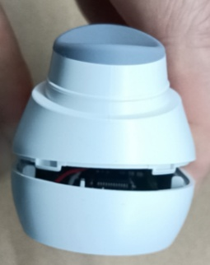 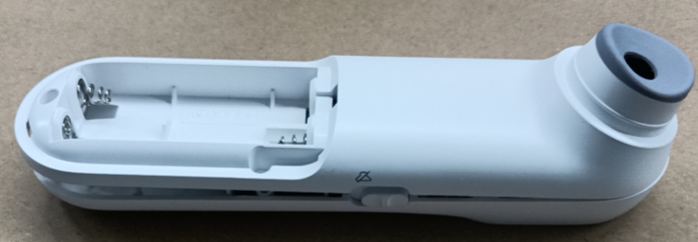 |  | 连接线轻微弯曲后先合机头，再依次合后面，避免错位，3颗螺钉依数字顺序固定后壳，电动螺丝刀扭力标准：1.6kgf.cm±0.2 ，检验按键3次是否回弹 | 打螺钉工装 电动螺丝刀、批头 静电环 |  | 1：各零部件需安装到位 2：不可折叠压线
 |  |  |  |  |  |  | 要求：外观无缺损、脏污等不良，安装到位 风险：外观不良

透镜组装
受控表号：KQR-7.5.1-03-37/A0
PT9L操作作业指导书（标准）
编号：WI-PT9L-DY11
Type | Page | Progress Name | Ver.No | Date | Prepared | Checked | Approved
部件名称 | 页码 | 工序名称 | 版本 | 生效期 | 准备 | 审核 | 批准
主机 | 1/1 | 透镜组装 | 1.0 | 2024.06.20

物料名称 | 工序 描述 | 图象 |  | 操作 | 设备工具名称 | 人员装备要求 | 要求
透镜 (物料信息见制造令BOM） |  | 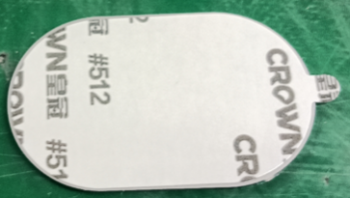 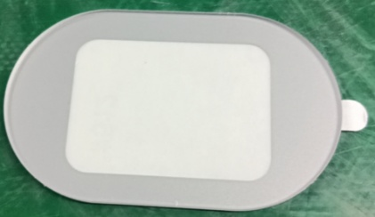 |  |  |  | 佩戴白手套、静电手腕带 | 要求：外观无缺损、脏污等不良

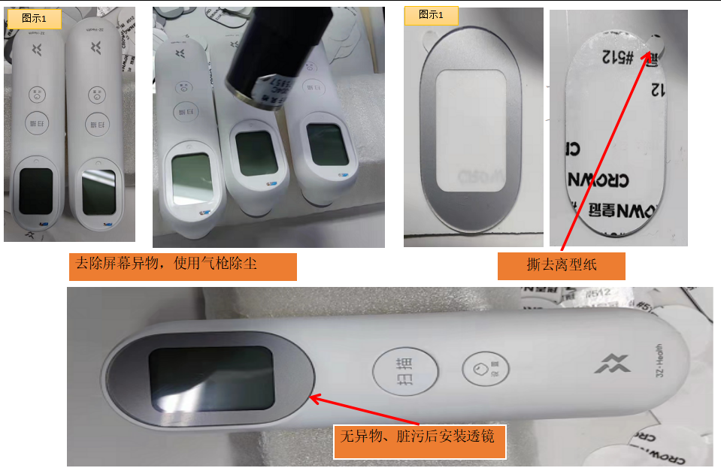

 |  |  |  | 将液晶清理干净，无灰尘脏污后撕下透镜背胶，将透镜粘贴在图示区域 |  |  | 要求：1：透镜安装到位无脏污 2：不可压膜 风险：性能不良

去除屏幕异物，使用气枪除尘
撕去离型纸

无异物、脏污后安装透镜

CB2性能检查
受控表号：KQR-7.5.1-03-37/A0
PT9L操作作业指导书（标准）
编号：WI-PT9L-DY12
Type | Page | Progress Name | Ver.No | Date | Prepared | Checked | Approved
部件名称 | 页码 | 工序名称 | 版本 | 生效期 | 准备 | 审核 | 批准
主机 | 1/1 | CB2性能检查 | 1.0 | 2024.06.20

物料名称 | 工序 描述 | 图象 |  | 操作 | 设备工具名称 | 人员装备要求 | 要求
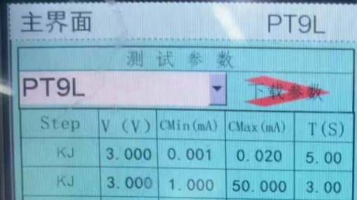 |  |  |  | 1、(精密智能电源调至3V)上电后显示CB2，2s后进入休眠，此时检测休眠电流，应大于1uA且小于20uA； 2、按下测量按键唤醒，屏幕全显，白色背光开启，蜂鸣器响，此时检测工作电流，应大于1mA且小于50mA； 3、屏幕停止全显并出现静音符号时，把静音开关拨到静音侧，此时屏幕显示静音符号且蜂鸣器停止发声；把静音开关拨到发音侧，屏幕恢复全显，蜂鸣器响； 4、按下测量按键，蜂鸣器响声停止，三色LED灯按照白橙红顺序点亮并循环，屏幕循环出现1，2，3数字； 5、操作员观察三色LED灯，没问题的话按下设置按键保存，CB2完成； 6、若自检未通过，屏幕显示Er2。 | 智能电流检测仪B080XXXXXX 电池工装P03PXXXXXX | 佩戴白手套 | 要求： 关机漏电流: 0.001mA≤I≤0.20mA 工作电流(自检态）： 1.000mA≤I≤50.00mA 风险：外观不良

图一
图二
图三

图四
图五
图六

图七

下排静置 (2)
受控表号：KQR-7.5.1-03-37/A0
PT9L操作作业指导书（标准）
编号：WI-PT9L-DY13
Type | Page | Progress Name | Ver.No | Date | Prepared | Checked | Approved
部件名称 | 页码 | 工序名称 | 版本 | 生效期 | 准备 | 审核 | 批准
主机 | 1/1 | 下排静置 | 1.0 | 2024.06.20

物料名称 | 工序 描述 | 图象 |  | 操作 | 设备工具名称 | 人员装备要求 | 要求
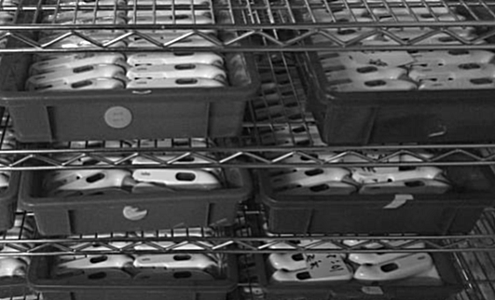 | 下排 | 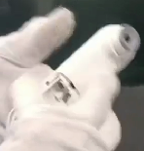 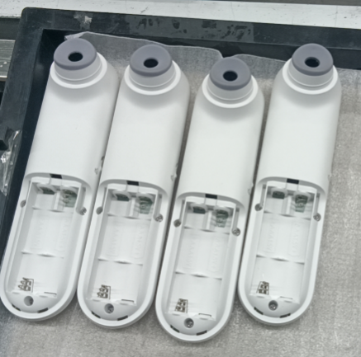 |  | 1.检查镜片是否有划伤、脏污、丝印不清，按键是否有卡死、手感差等不良 2.检查产品侧面，是否有断差、批峰、缝隙过大等 3.检查下壳是否有划伤，脏污，弹簧是否有漏装、装反、装不到位，螺丝是否有漏锁、滑牙、未锁到位等，弹簧装不到位等不良 4.检查传感器是否内有物、脏污等，如有脏污需用棉签清洁干净，并将产品放于耳边来回摇动2-3次，检查产品内是否有异物，异响等 | 1.酒精 2.无尘布 3.棉签 4.手套 | 佩戴白手套 | 要求： 1、外观无缺损、脏污等不良，摆放整齐； 2、物料车顶层不得放置产品； 风险：外观不良

常温标定
受控表号：KQR-7.5.1-03-37/A0
PT9L操作作业指导书（标准）
编号：WI-PT9L-DY14
Type | Page | Ver.No. | Date | Prepared | Checked | Approved
部件名称 | 页码 | 版本 | 生效日期 | 准备 | 审核 | 批准
主机 | 1/1 | 1.0 | 2024.06.20
检验项目 | 检验用具 | 检验方法 |  |  |  | 合格标准
图1
图2
常温标定 | 恒温室（环境温度23±2℃,湿度30-70%） 2节7号电池 高精度低温恒温槽（B067XXXXXX）水槽内水位上线不得超过水槽内刻度尺“0”的刻度位，下限不得低于“1”的刻度位） （温度需事先调整到30±0.02℃、45±0.02℃并每两小时校准一次） 水银温度计（B04KXXXXXX） | 机器标定前必须在25±1℃恒温室内静置时间≥2小时 1、上电后，LCD显示“CB3”后显示全显，然后显示数值，数值标准范围：25±1℃，才可进行后序操作（如超过标准范围，须关机取下电池静置2小时后再次标定）一秒后显示“C30”,然后将体温计对准30度水槽按一下测量键，大约1秒后显示温度（温度值无需关注），校正成功则蜂鸣音响一下，屏幕显示“C45”，此时可进入下一步；若校正不成功则屏幕显示“ER3”； 2、屏幕显示“C45”时，将体温计对准45度水槽按一下测量键，大约1秒后显示温度（温度值无需关注），校正成功则蜂鸣音响一下，屏幕显示“C45”；若校正不成功则屏幕显示“ER3”； 在屏幕显示“C45”时连续按三次测量键，蜂鸣音响一下，屏幕熄灭，保存成功。 |  | 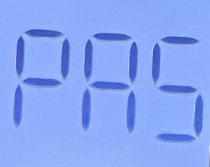 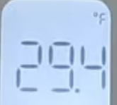  |  | 1.注意观察各过程液晶显示要正确,不允许有乱码;也不允许有缺段、重影、显示深浅不一致 2.屏幕如检验要求显示且蜂鸣器声音正常
图3
图4
图5
图6

10℃、33℃、37℃、41℃精度测试
受控表号：KQR-7.5.1-03-37/A0
PT9L操作作业指导书（标准））
编号：WI-PT9L-DY16
Type | Page | Ver.No. | Date | Prepared | Checked | Approved
部件名称 | 页码 | 版本 | 生效日期 | 准备 | 审核 | 批准
主机 | 1/1 | 1.0 | 2024.06.20
检验项目 | 检验用具 | 检验方法 |  |  |  | 合格标准
10℃、33℃、37℃、41℃精度测试 | 恒温室（环境温度25±1℃,湿度30-70%） 2节7号电池 高精度低温恒温槽（B067XXXXXX）（水槽内水位上线不得超过水槽内刻度尺“0”的刻度位，下限不得低于“1”的刻度位） （温度需事先调整到33±0.02℃、37±0.02℃、41±0.02℃并每两小时校准一次） 水银温度计（B04KXXXXXX） | 机器标定前必须在25±1℃恒温室内静置时间≥2小时 1.上电后，LCD显示“CB4”后显示数值，数值标准范围：25±1℃，才可进行后序操作（如超过标准范围，须关机取下电池静置2小时后再次标定“”，一秒后显示“C10”，然后将体温计对准10度水槽按一下测量键，大约1秒后显示温度（温度值无需关注），每显示一次温度值按一次按键，屏幕显示“C33”，此时可进入下一步；若校正不成功则屏幕显示“Er4”； 2.显示“C33”时，将体温计对准33度水槽按一下测量键，大约1秒后显示温度（温度值无需关注），每显示一次温度值按一次按键，屏幕显示“C37”，此时可进入下一步；若校正不成功则屏幕显示“Er4”； 2.显示“C37”时，将体温计对准37度水槽按一下测量键，大约1秒后显示温度（温度值无需关注），每显示一次温度值按一次按键，屏幕显示“C41”，此时可进入下一步；若校正不成功则屏幕显示“Er4”； 3.显示“C41”时，将体温计对准41度水槽按一下测量键，大约1秒后显示温度（温度值无需关注），每显示一次温度值按一次按键，若校正不成功则屏幕显示“Er4”； 4.测试成功41℃后，屏幕显示温度值，每显示一次温度值按一次按键，连续滚动三次，蜂鸣音响一下，屏幕显示“PAS”； 5.在屏幕显示“PAS”时连续按三次测量键，蜂鸣音响一下，屏幕熄灭，保存成功 |  | 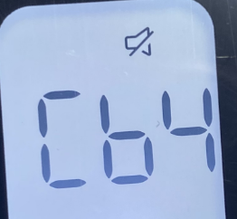 |  | 屏幕如检验要求显示且蜂鸣器声音正常

